Sheet1
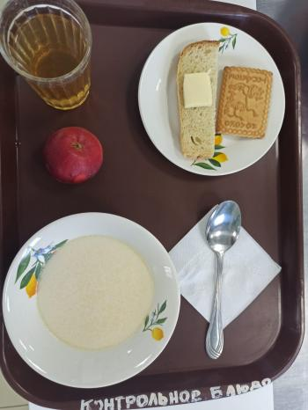
Школа | МБОУ Большекирсановская сош имени Героя Советского Союза Хайло В.А. |  |  | Отд./корп |  |  |  | День | 23/01/2024

Прием пищи | Раздел | № рец. | Блюдо | Выход, г | Цена | Калорийность | Белки | Жиры | Углеводы
Завтрак | гор.блюдо | 92 | Каша молочная рисовая | 180.00 | 17.64 | 178.55 | 5.18 | 6.10 | 27.46
 | гор.напиток | 349 | Компот из смеси сухофруктов (с витамином С) | 180.00 | 3.90 | 119.52 | 0.60 | 0.08 | 28.81
 | хлеб | 1 | Бутерброд с маслом | 40.00 | 9.27 | 136.00 | 2.36 | 7.49 | 14.89
 |  | 338 | Фрукты (яблоко) | 100.00 | 13.67 | 47.00 | 0.40 | 0.40 | 9.80
 |  | н | Кондитерское изделие (печенье) | 30.00 | 3.90 | 98.00 | 6.15 | 3.45 | 19.80

Завтрак 2 | фрукты

Обед | закуска
 | 1 блюдо |  | .
 | 2 блюдо
 | гарнир
 | сладкое
 | хлеб бел.
 | хлеб черн.

 |  |  |  | 530.00 | 48.38 | 579.07 | 14.69 | 17.52 | 100.76

